Hoja1
2024-05-07

BUENOS AIRES luquearti@gmail.com
BUENOS AIRES luquearti@gmail.com
____________________________________________________________________________________
"PASADOR de ARRIMAR ”
“REFORZADO”
“ZINCADO"
COD. | MEDIDA | ENVASE POR | PRECIO
P-108 | 65MM. | DOCENA | 2506.02
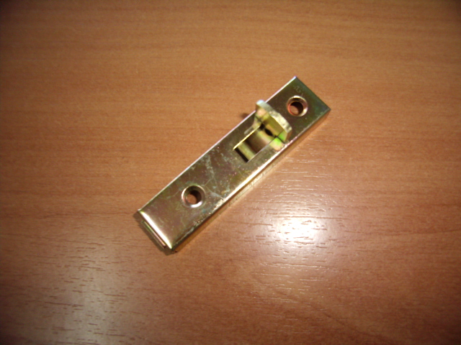

N

